小学校児童数(1学級当たり)
 | 50. 小学校児童数（１学級当たり）

 | 時点 2021(R3)年5月1日（毎年） |  |  |  |  |  | 平 均 値 |  |  | 21.1
 | 単位 人，人 |  |  |  |  |  | 標準偏差 |  |  | 4.4
 | 市町村名 | 指標 | 順位 | #REF! | 児童数 | 市町村名 | 指標 | 順位 | #REF! | 児童数

 | 千葉県 | 24.9 | － |  | 306,105 | 八街市 | 20.2 | 30 |  | 2,628
 | 千葉市 | 26.0 | 10 |  | 46,877 | 印西市 | 24.1 | 15 |  | 7,093
 | 銚子市 | 17.6 | 41 |  | 1,939 | 白井市 | 24.9 | 11 |  | 3,762
 | 市川市 | 29.2 | 2 |  | 23,243 | 富里市 | 23.2 | 18 |  | 2,201
 | 船橋市 | 29.3 | 1 |  | 33,874 | 南房総市 | 19.1 | 32 |  | 1,356
 | 館山市 | 16.1 | 48 |  | 1,857 | 匝瑳市 | 15.8 | 50 |  | 1,516
 | 木更津市 | 23.7 | 17 |  | 7,476 | 香取市 | 17.4 | 43 |  | 2,818
 | 松戸市 | 27.2 | 6 |  | 23,056 | 山武市 | 17.3 | 44 |  | 1,815
 | 野田市 | 24.2 | 14 |  | 7,290 | いすみ市 | 16.4 | 47 |  | 1,392
 | 茂原市 | 21.9 | 26 |  | 3,682 | 大網白里市 | 23.1 | 19 |  | 2,215
 | 成田市 | 22.9 | 22 |  | 6,590 | 酒々井町 | 21.4 | 28 |  | 813
 | 佐倉市 | 23.0 | 21 |  | 8,070 | 栄町 | 16.9 | 45 |  | 709
 | 東金市 | 22.6 | 23 |  | 2,577 | 神崎町 | 13.8 | 51 |  | 207
 | 旭市 | 18.3 | 34 |  | 3,022 | 多古町 | 17.6 | 41 |  | 546
 | 習志野市 | 26.4 | 8 |  | 9,084 | 東庄町 | 23.1 | 19 |  | 532
 | 柏市 | 26.4 | 8 |  | 22,015 | 九十九里町 | 18.1 | 36 |  | 488
 | 勝浦市 | 11.4 | 54 |  | 454 | 芝山町 | 18.2 | 35 |  | 273
 | 市原市 | 22.6 | 23 |  | 12,772 | 横芝光町 | 18.0 | 38 |  | 988
 | 流山市 | 27.8 | 4 |  | 12,682 | 一宮町 | 23.8 | 16 |  | 665
 | 八千代市 | 26.5 | 7 |  | 10,380 | 睦沢町 | 21.7 | 27 |  | 304
 | 我孫子市 | 22.5 | 25 |  | 5,832 | 長生村 | 19.6 | 31 |  | 548
 | 鴨川市 | 16.6 | 46 |  | 1,195 | 白子町 | 18.0 | 38 |  | 415
 | 鎌ケ谷市 | 27.3 | 5 |  | 5,352 | 長柄町 | 13.7 | 52 |  | 205
 | 君津市 | 20.5 | 29 |  | 3,423 | 長南町 | 18.1 | 36 |  | 235
 | 富津市 | 18.8 | 33 |  | 1,598 | 大多喜町 | 16.0 | 49 |  | 320
 | 浦安市 | 28.0 | 3 |  | 8,613 | 御宿町 | 13.6 | 53 |  | 204
 | 四街道市 | 24.8 | 12 |  | 5,226 | 鋸南町 | 17.8 | 40 |  | 213
 | 袖ケ浦市 | 24.6 | 13 |  | 3,465

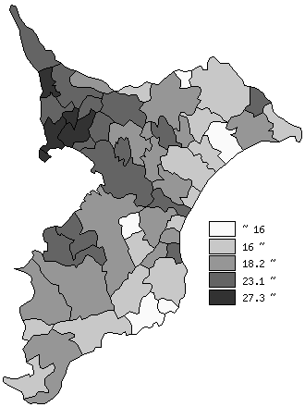
 | 千葉県の推移
 | 児童数（右軸） | 指標
平成29年 | 316441 | 25.3
平成30年 | 315874 | 25.2
令和元年 | 312865 | 25.1
令和2年 | 309553 | 25
令和3年 | 306105 | 24.9

《備 考》 ・資料出所 統計課「学校基本調査結果報告書」 ・算出方法 児童数÷学級数

